Kazalo
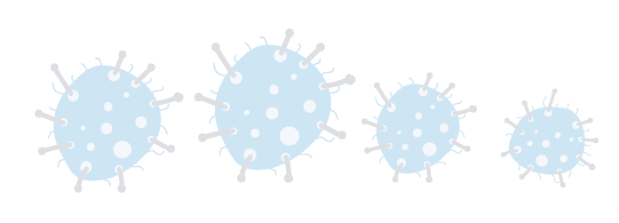

TEDENSKO SPREMLJANJE OKUŽB SARS-CoV-2 (COVID-19)
OBJAVLJENO VSAK PONEDELJEK S PODATKI ZA OBDOBJE, 01.11.2021 ‒ 07.11.2021
ZAVIHEK | VSEBINA | OPOMBE
Tabela 1 | Tedensko število potrjenih primerov glede na najverjetnejši vir okužbe
Tabela 2 | Tedensko število potrjenih primerov glede na najverjetnejšo lokacijo prenosa okužbe
Tabela 3 | Tedensko število uvoženih potrjenih primerov po državah
Tabela 4 | Tedensko število potrjenih primerov med zdravstvenimi delavci po spolu
Tabela 5 | (Skupno) 14 dnevno število potrjenih primerov na 100.000 prebivalcev Slovenije po statističnih regijah1 | Tedenska objava
Pojasnila | Metodološka pojasnila
Viri | Viri podatkov

Datum priprave: | 2021-11-08

Naložbo sofinancirata Republika Slovenija in Evropska unija iz Evropskega socialnega sklada v okviru odziva Unije na pandemijo COVID-19.

